PREGUNTAS
La información presentada en la hoja BASE_DE_DATOS, corresponde a datos obtenidos de clientes de telefonía móvil de Santiago, año 2019.

 | 1) ¿Cuál es la muestra obtenida por este estudio?
 | 550 clientes de telefonía móvil de Santiago, año 2019

 | 2) ¿Cuál es la población a la que hace referencia la información del estudio?
 | Todos los clientes de telefonía móvil de Santiago, año 2019

 | 3) Identifique las variables y clasifíquelas.
 | PAGO_MENSUAL ($): Cuantitativa Continua GÉNERO: Cualitativa Nominal COMPAÑÍA: Cualitativa Nominal PERMANENCIA EN LA COMPAÑÍA: Cuantitativa Discreta IMPUESTO_ADICIONAL($): Cuantitativa Continua

 | 4) Complete la tabla adjunta con la información de la tabla de frecuencias en la hoja de desarrollo:

 | Frecuencia | Valor | Interpretación
 | f4 | 117 | 117 clientes tienen una permanencia en la empresa entre 4,5 y 6 años

 | h6 (%) | 4.4% | 4,4% de los clientes tienen una permanencia en la empresa entre 7,5 y 9 años

 | F3 | 237 | 237 clientes tienen una permanencia en la empresa entre 0 y 4,5 años

 | H5 (%) | 95.6% | 95,6% de los clientes tienen una permanencia en la empresa entre 0 y 7,5 años

 | 5) Construya un gráfico apropiado para la variable COMPAÑÍA . Comente los aspectos más relevantes.
 | La mayoría de los clientes han preferido la compañía Entel. La minoría de los clientes han preferido la compañía Movistar.

 | 6) Calcula las medidas de tendencia central para la variable PAGO_MENSUAL e interprételas.

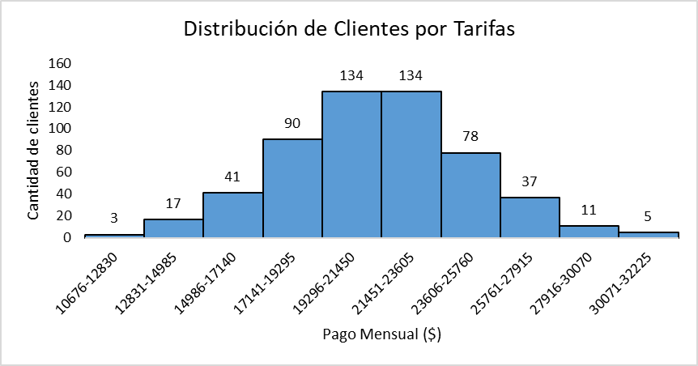
 | 7) Realice observaciones importantes que pueda realizar del siguiente gráfico de histograma (considere la mayor frecuencia, la menor frecuencia, el rango de los datos y la simetría del gráfico).
 |  |  |  | Interpretaciones:
 |  |  |  | La mayoría de los clientes pagan entre 19.296 y 23.605 pesos. La minoría de los clientes pagan entre 10.676 y 12.830 pesos. Todos los clientes estudiados pagan entre 10.676 y 32.225 pesos. Como el gráfico es simétrico, existe aproximadamente la misma cantidad de tarifas menores y mayores a la media.

 | 8) ¿Cuánto pagaría como máximo un cliente que está entre el 35% de los clientes que menos pagan?

 | 9) Las empresas de telecomunicación desean crear un impuesto para el 16% de las llamadas con mayor pago mensual. ¿Cuál es el rango de tarifas que serían gravadas con este impuesto?

 | 10) Entre las empresas WOM y ENTEL, ¿cuál tiene un pago mensual más disperso? JUSTIFIQUE.

 | 11) Construya una tabla bidimencional de distribución de frecuencias relativas utilizando las variables Género y Compañía.

 |  | a) Si se elige al azar un cliente, ¿cuál es la probabilidad de que tenga por compañía Movistar y sea hombre?

 |  | b) Si se elige al azar un cliente, ¿cuál es la probabilidad de que tenga por compañía Entel o Movistar?

 | 12.a) Realice un gráfico de dispersión para las variables PAGO_MENSUAL e IMPUESTO_ADICIONAL, el gráfico debe contener el modelo de regresión lineal, exponencial y logarítmico, así también el coeficiente de determinación de cada uno de ellos. ¿Qué modelo se adapta mejor a los datos, o es más confiable?JUSTIFIQUE.
 | El modelo más confiable es el logarítmico, ya que posee el coeficiente de determinación más alto (72,85%).

 | b) Interprete el coeficiente de determinación del modelo lineal.
 | El coeficiente de determinación tiene un valor de 0,7075, lo que nos indica que un 70,75% de la variabilidad del impuesto adicional es explicado por el cambio en el pago mensual.

 | c) Usando el modelo lineal, estime el impuesto adicional si el pago mensual es $23.500.
 | Si el pago mensual es $23.500, se estima un impuesto adicional de $3.066.

 | 13) La variable PAGO_MENSUAL, ¿se distribuye normalmente? Justifique analizando el gráfico correspondiente, las medidas de tendencia central y de forma.

Desarrollo
 | PERMANENCIA (años) | f | h% | F | H%
1 | 0,0 - 1,5 | 20 | 3.6% | 20 | 3.6%
2 | 1,5 - 3,0 | 45 | 8.2% | 65 | 11.8%
3 | 3,0 - 4,5 | 172 | 31.3% | 237 | 43.1%
4 | 4,5 - 6,0 | 117 | 21.3% | 354 | 64.4%
5 | 6,0 - 7,5 | 172 | 31.3% | 526 | 95.6%
6 | 7,5 - 9,0 | 24 | 4.4% | 550 | 100.0%
 | Total general | 550 | 100.0%

5) |  | Valores
 | COMPAÑÍA | Cuenta de GÉNERO | Cuenta de GÉNERO2 |  | COMPAÑÍA | Cuenta de GÉNERO
 | CLARO | 158 | 28.73% |  | CLARO | 158
 | ENTEL | 230 | 41.82% |  | ENTEL | 230
 | MOVISTAR | 80 | 14.55% |  | MOVISTAR | 80
 | WOM | 82 | 14.91% |  | WOM | 82
 | Total general | 550 | 100.00%

Distribución de Clientes por Empresa Móvil
Distribución de Clientes por Empresa Móvil

6) | Media | $21,308 | El pago promedio que realizan los clientes es de $21.308
 | Moda | $22,564 | El pago más frecuente que realizan los clientes es de $22.564.
 | Mediana | $21,324 | El 50% de los pagos que han realizado los clientes es menor o igual a $21.324.

8) | PERCENTIL 35
 | $19,898

 | Un cliente que esté en el 35% de los que menos pagan, tendría una tarifa de como máximo $19.898.

9) | 100% - 16% | PERCENTIL 84
 | 84 | $24,719

 |  | El rango de tarifas que serán gravadas con el impuesto son todas aquellas mayores o iguales a $24.719.

10) |  | Valores
 | COMPAÑÍA | Promedio de PAGO_MENSUAL ($) | Desvest de PAGO_MENSUAL ($)2
 | ENTEL | 21343.678261 | 3595.2532159
 | WOM | 21079.853659 | 3455.6508423
 | Total general | 21274.339744 | 3555.4810014

 | COMPAÑÍA | Promedio de PAGO_MENSUAL ($) | Desvest de PAGO_MENSUAL ($)2 | COEFICIENTE DE VARIACIÓN
 | ENTEL | 21343.678261 | 3595.2532159 | 16.84%
 | WOM | 21079.853659 | 3455.6508423 | 16.39%

 | La compañía que tiene Pagos más dispersos, por un pequeño márgen es ENTEL, ya que su coeficiente de variación (16,84%) es mayor.

11) | Cuenta de GÉNERO | GÉNERO
 | COMPAÑÍA | Femenino | Masculino | Total general
 | CLARO | 0.00% | 28.73% | 28.73%
 | ENTEL | 41.82% | 0.00% | 41.82%
 | MOVISTAR | 7.64% | 6.91% | 14.55%
 | WOM | 0.00% | 14.91% | 14.91%
 | Total general | 49.45% | 50.55% | 100.00%

11.a) | Cuenta de GÉNERO | GÉNERO
 | COMPAÑÍA | Femenino | Masculino | Total general
 | CLARO | 0.00% | 28.73% | 28.73%
 | ENTEL | 41.82% | 0.00% | 41.82%
 | MOVISTAR | 7.64% | 6.91% | 14.55%
 | WOM | 0.00% | 14.91% | 14.91%
 | Total general | 49.45% | 50.55% | 100.00%

 | Si se elige una persona al azar, la probabilidad de que tenga Movistar y sea hombre es 6,91%.

11.b) | Cuenta de GÉNERO | GÉNERO
 | COMPAÑÍA | Femenino | Masculino | Total general
 | CLARO | 0.00% | 28.73% | 28.73%
 | ENTEL | 41.82% | 0.00% | 41.82%
 | MOVISTAR | 7.64% | 6.91% | 14.55%
 | WOM | 0.00% | 14.91% | 14.91%
 | Total general | 49.45% | 50.55% | 100.00%

 |  |  |  | 56.4%

 | La probabilidad que tenga Entel o Movistar es de 56,4%.

11.c) | Cuenta de GÉNERO | GÉNERO
 | COMPAÑÍA | Masculino | Total general
 | CLARO | 56.83% | 56.83%
 | MOVISTAR | 13.67% | 13.67%
 | WOM | 29.50% | 29.50%
 | Total general | 100.00% | 100.00%

 | La probabilidad que un cliente hombre tenga Movistar es de 13,7%.

Relación entre Pago mensual e impuesto adicional
 | IMPUESTO_ADICIONAL($)
23209 | 3065
19454 | 3051
17353 | 2977
19341 | 2970
20582 | 3029
21673 | 3015
23377 | 3088
24314 | 3059
23032 | 3053
14944 | 2941
19432 | 3031
18898 | 2954
19219 | 3028
17759 | 3013
16409 | 2979
23891 | 3094
22747 | 3089
27349 | 3095
26817 | 3161
22564 | 3097
23527 | 3049
27173 | 3144
23363 | 3067
23521 | 3080
20179 | 3072
13887 | 2880
27114 | 3062
20547 | 3078
29205 | 3094
22432 | 3095
26649 | 3097
21479 | 2992
18500 | 2986
22274 | 3063
20622 | 2990
14641 | 2935
21409 | 3061
24442 | 3132
19984 | 3030
19376 | 3040
17994 | 2998
21928 | 3098
17080 | 2972
19437 | 3021
18716 | 2960
17574 | 3020
25849 | 3129
25506 | 3104
22425 | 3065
24989 | 3108
...
12) |  |  |  |  |  | 12.c)
 |  |  |  |  |  | 11 b)
 |  |  |  |  |  | MODELO
 |  |  |  |  |  | y = 0,0147x + 2721

 |  |  |  |  |  | PAGO
 |  |  |  |  |  | 23500

 |  |  |  |  |  | IMPUESTO
 |  |  |  |  |  | 3066

13) | PAGO_MENSUAL ($) |  |  | Cuenta de GÉNERO |  |  | PAGO_MENSUAL ($) | Total
 |  |  |  | PAGO_MENSUAL ($) | Total |  | 10676-12830 | 3
 | Media | 21307.972727 |  | 10676-12830 | 3 |  | 12831-14985 | 17
 | Error típico | 148.57927811 |  | 12831-14985 | 17 |  | 14986-17140 | 41
 | Mediana | 21324 |  | 14986-17140 | 41 |  | 17141-19295 | 90
 | Moda | 22564 |  | 17141-19295 | 90 |  | 19296-21450 | 134
 | Desviación estándar | 3484.4929381 |  | 19296-21450 | 134 |  | 21451-23605 | 134
 | Varianza de la muestra | 12141691.036 |  | 21451-23605 | 134 |  | 23606-25760 | 78
 | Curtosis | 0.10948240119 |  | 23606-25760 | 78 |  | 25761-27915 | 37
 | Coeficiente de asimetría | 0.031814917081 |  | 25761-27915 | 37 |  | 27916-30070 | 11
 | Rango | 21545 |  | 27916-30070 | 11 |  | 30071-32225 | 5
 | Mínimo | 10676 |  | 30071-32225 | 5
 | Máximo | 32221 |  | Total general | 550
Distribución de Clientes por Tarifas
 | Suma | 11719385
 | Cuenta | 550

 | CANTIDAD INTERVALOS | 10
 | AMPLITUD INTERVALOS | 2155

 | Curtosis | 0.11
 | Coeficiente de asimetría | 0.03

 | Media | 21308
 | Mediana | 21324
 | Moda | 22564

 | ¿La variable Pago mensual se distribuye normalmente?
 | a) La forma del gráfico es acampanado, y simétrico, lo que indicaría que la variable debería distribuirse Normalmente.
 | b) Los valores de la media, moda y mediana son próximos entre si, lo que indicaría que la variable debería distribuirse Normalmente.
 | c) Como la Curtosis tiene un valor comprendido entre -0,5 y 0,5, indicaría que la variable debería distribuirse Normalmente.
 | c) Como el Coeficiente de asimetría tiene un valor comprendido entre -0,5 y 0,5, indicaría que la variable debería distribuirse Normalmente.

 | Por todo lo anterior, la variable Pago mensual se distribuye de forma Normal.

14) | Media | 21308
 | Desviación estándar | 3484
 | Valor | 20000
 | P(x<20000) | 35.4%

ApuntesExamen
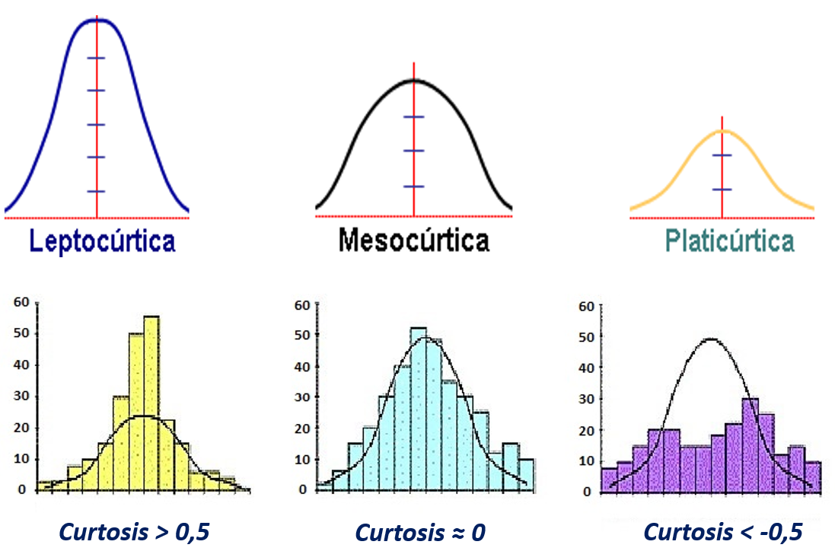
Conceptos | Definicion |  |  |  |  |  |  | Regla de sturges
Poblacion | Conjunto de objetos con caracteristicas en comun |  |  |  |  |  |  | Parametros |  | Funcion excel
Muestra | Subconjunto de poblacion |  |  |  |  |  |  | Cantidad de datos (N) |  | CONTAR()
Variable | Caracteristicas que poseen todos |  |  |  |  |  |  | N° de intervalos |  | REDONDEAR(1+3,3xLOG10(n);0)
 |  |  |  |  |  |  |  | Valor minimo |  | MIN()
Tipos de variables |  |  |  |  |  |  |  | Valor maximo |  | MAX()
Cualitativas ordinales |  | Se puede asociar a jerarquias |  |  |  |  |  | Rango |  | MAX()-MIN()
Cualitativas nominales |  | NO hay un orden evidente. Ej: Nombres, Masculino y Femenino |  |  |  |  |  | Amplitud intervalo |  | REDONDEAR.MAS(RANGO/N INTERVALOS; "N DECIMALES")
Cuantitativas continuas |  | Numeros decimales como el peso, estatura, promedio de notas, temperatura, peso monetario |  |  |  |  |  | Limite inferior y superior |  | MIN()-MAX()
Cuantitativas discretas |  | Numeros enteros, por ejemplo como hijos, dedos, cantidad de mascotas

percentil(datos, datos acumulados%)
Medidas de posicion no central |  |  | Descripcion |  |  | Medidas de tendencia central |  | Funcion excel
Cuartiles |  |  | 25% de 100% (segundo cuartil es mediana) |  |  | Media |  | PROMEDIO(N1,N2,N3...)
Quintiles |  |  | 20% de 100% |  |  | Moda |  | MEDIANA(N1,N2,N3...)
Deciles |  |  | 10% de 100% |  |  | Mediana |  | MODA(N1,N2,N3...)
Percentiles |  |  | 1% de 100%

Covarianza | COVAR(X,Y) |  |  |  |  |  | Coeficiente de correlacion lineal : |  |  | Muestra la linealidad de relacion entre 2 variables
si covar > 0 | Es relacion directa o creciente |  |  | *ACUERDENSE DE ESTO |  |  | Si Rxy = 1 |  |  | La relacion es lineal con pendiente positiva
si covar < 0 | Es relacion inderecta o creciente |  |  |  |  |  | Si Rxy = -1 |  |  | La relacion es lineal con pendiente negativa
 |  |  |  |  |  |  | Si Rxy = 0 |  |  | No existe relacion lineal, pero puede existir otro tipo de relacion

Coef de correlacion lineal |  |  | Muestra la linealidad de relacion entre 2 variables |  |  |  | Coef de correlacion lineal de pearson |  |  |  | Coeficiente asimetrico que trabaja con el resto de los datos. No posee unidades de medida y solo toma valores entre -1 y 1
Si Rxy = 1 |  |  | La relacion es lineal con pendiente positiva |  |  |  | coef.decorrel(matriz1,matriz2)
Si Rxy = -1 |  |  | La relacion es lineal con pendiente negativa |  |  |  | Cuanto mas cerca de 1 o -1 |  |  |  | mayor es el grado de relacion lineal
Si Rxy = 0 |  |  | No existe relacion lineal, pero puede existir otro tipo de relacion |  |  |  | Si esta mas cerca de 0 |  |  |  | menor es el grado de relacion lineal

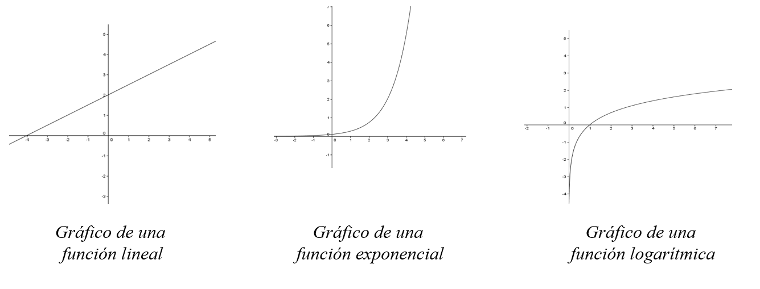
 |  |  |  |  | X: Variable independiente |  | Coeficiente de determinacion R^2 |  |  | Indica en que proporcion o porcentaje se puede explicar la variacion de la variable Y a partir de la variable X |  | *Esto se puede conseguir con graficos de dispersion de manera mas facil
 |  |  |  |  | Y: Variable dependiente |  | coeficiente.r2(conocidoY,conocidoX)

 |  |  |  |  |  |  | Modelo de regresion lineal simple |  |  | Consiste en obtener una aproximacion a los valores de la variable Y a partid de la variable X

 |  |  |  |  |  |  | Y = b * X + a |  |  | a coeficiente de posicion
 |  |  |  |  |  |  |  |  |  | b pendeinete
 |  |  |  |  |  |  |  |  |  | X e Y variable dependiente y dependiente

 |  |  |  |  |  |  | Medidas de distribucion |  | Permiten comparar la distribucion muestral con otra teorica que se llama distribucion normal

 |  |  |  |  |  |  | Coeficiente de asimetria |  | Es una medida que permite identificar si los datos se distribuyen de forma simetrica o asimetrica alrededor de la media aritmetica. Muestra como se distribuyen los datos de una variable con respecto a la media de esa variable

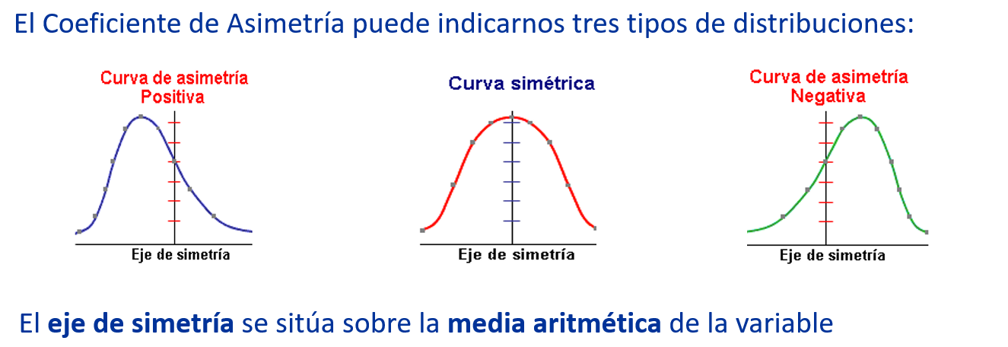

 |  |  |  |  |  |  | Positivo |  | Cuando es positivo es porque la mayoria de los datos se encuentran por debajo del valor de la media aritmetica

 |  |  |  |  |  |  | Negativo |  | Cuando es negativo es porque la mayoria de los datos se encuentran por sobre del valor de la media aritmetica

 |  |  |  |  |  |  | Proximo a 0 |  | Si la curva es simetrica, entonces hay aproximadamente la misma cantidad de datos en ambos lados

 |  |  |  |  |  |  | Criterio de simetria |  | La distribucion presentara asimetria negativa cuando el coeficiente de asimetria es menor que -0.5

 |  |  |  |  |  |  |  |  | La distribucion es simetrica si el coeficiente de asimetria esta entre -0.5 y 0.5

 |  |  |  |  |  |  |  |  | La distribucion presenta asimetria positiva si el coeficiente de asimetria es mayor a 0.5

 |  |  |  |  |  |  | Coeficiente de curtosis |  | Es una medida que permite determinar el grado de concentracion de los datos en torno a la media aritmetica, es decir, mide la mayor o menor cantidad de datos que se agrupan alrededor de la media

